INFORME
 |  | GESTIÓN DE INVESTIGACIÓN E INNOVACIÓN
 |  | INFORME DE PROYECTOS DE AULA

 |  | CÓDIGO: FO-IV-159 | VERSIÓN: 01 | VIGENCIA: 2025-08-04 | PÁGINA: 01 DE 01

INFORMACIÓN GENERAL DEL PROYECTO AULA
1 | Título del proyecto: |  | Plataforma de Reservas de Coworking
2 | Resumen del proyecto: |  | La Plataforma de Reservas de Coworking es una aplicación web full-stack desarrollada con NestJS, Next.js, PostgreSQL, Prisma y Docker que permite administrar espacios de trabajo compartido. El sistema gestiona usuarios con membresías, sedes, tipos de espacio, reservas, tarifas y reportes de ocupación mediante una arquitectura en capas. Cubre 10 historias de usuario en 5 sprints y 2 releases académicos, implementando consulta de disponibilidad en tiempo real, creación y cancelación de reservas con validaciones de negocio, administración de tarifas diferenciadas y reportes de ocupación por sede y período. El sistema fue versionado en GitHub y se despliega completamente con Docker Compose.
3 | Área de Conocimiento del Programa Académico: |  | Programación web
5 | Fecha de inicio: |  | 18/03/2026
6 | Fecha de cierre: |  | 2026-05-22
8 | Facultad: |  | Ingeniería de Sistemas
9 | Programa Academico: |  | Ingeniería de Sistemas
10 | Semestre: |  | Sexto
11 | Número de estudiantes participantes: |  | Dos
CONTEXTO DEL PROYECTO
12 | Planteamiento del problema: |  | Los espacios de coworking requieren sistemas eficientes para gestionar la disponibilidad de sus instalaciones. La administración manual de reservas genera conflictos de horario, inconsistencias en la asignación de espacios y dificultades para obtener reportes de ocupación. La ausencia de una plataforma digital integrada limita la capacidad de los administradores para gestionar usuarios, sedes, tipos de espacio y tarifas de forma centralizada, afectando la experiencia del usuario final y la eficiencia operativa. Se hace necesario desarrollar un sistema que gestione el ciclo completo de una reserva, desde la consulta de disponibilidad hasta la cancelación, con trazabilidad, validaciones de negocio y reportes en tiempo real.
13 | Pregunta de investigación: |  | ¿Cómo puede el desarrollo de una plataforma web full-stack con NestJS, Next.js, PostgreSQL y Docker optimizar la gestión de reservas en espacios de coworking, garantizando disponibilidad en tiempo real, consistencia en la lógica de negocio y trazabilidad de las operaciones?
14 | Justificación del proyecto: |  | La digitalización de los procesos de reserva en espacios de coworking representa una oportunidad concreta para mejorar la eficiencia operativa y la experiencia del usuario. Mediante la integración de NestJS, Next.js, Prisma y Docker se construye una plataforma robusta que automatiza la gestión de disponibilidad, reservas, tarifas y reportes. Esta solución permite reducir errores en la asignación de espacios, garantizar consistencia de datos a través de validaciones estrictas, y ofrecer visibilidad en tiempo real sobre la ocupación de cada sede. La arquitectura en capas y el uso de contenedores facilitan la escalabilidad y el mantenimiento del sistema.
OBJETIVOS
15 | Objetivo General: |  | Desarrollar una plataforma web full-stack para la gestión de reservas de espacios de coworking, integrando un backend REST con NestJS, un frontend con Next.js, una base de datos PostgreSQL administrada con Prisma y despliegue con Docker, que permita gestionar usuarios, sedes, espacios, reservas, tarifas y reportes de ocupación con validaciones de negocio y trazabilidad completa.
16 | Objetivo específicos: |  | 1. Implementar la infraestructura del proyecto con Docker Compose, configurando los servicios de NestJS, Next.js y PostgreSQL con migraciones de Prisma automatizadas. 2. Desarrollar los módulos CRUD de las entidades base (Usuario, Membresía, Sede, TipoEspacio, Espacio y Tarifa) con arquitectura en capas y validaciones mediante class-validator. 3. Implementar la lógica de negocio para creación, consulta de disponibilidad y cancelación de reservas, incluyendo validaciones de colisión de horarios y restricción de tiempo mínimo. 4. Construir el frontend con Next.js integrando formularios dinámicos, manejo de estados y consumo de la API REST a través de una capa de servicios. 5. Generar reportes de ocupación por sede y período, y listado de reservas activas del día para facilitar la toma de decisiones administrativas.
17 | Metodologia implementada: |  | El proyecto siguió una metodología ágil con Scrum, estructurada en 5 sprints y 2 releases académicos. La primera fase (Sprints 1-3) abarcó el análisis de requerimientos, diseño del modelo de datos con Prisma, configuración de infraestructura con Docker y desarrollo de la API REST con entidades base y lógica de reservas. La segunda fase (Sprints 4-5) integró completamente el frontend con el backend, desarrolló flujos avanzados como historial, administración de tarifas y reportes de ocupación, y validó el sistema completo con Docker Compose. El seguimiento se realizó mediante tablero Kanban en GitHub Projects con issues, milestones y commits descriptivos por sprint.
RESULTADOS
18 | Resultados del proyecto: |  | La implementación de la Plataforma de Reservas de Coworking con NestJS, Next.js, PostgreSQL, Prisma y Docker permitió completar las 10 historias de usuario en los 5 sprints planificados. Resultados obtenidos: despliegue completo del sistema mediante docker compose up sin errores; implementación de 7 entidades relacionales con CRUD completo y validaciones de negocio; lógica de disponibilidad en tiempo real que previene conflictos de horario; cancelación de reservas con validación de tiempo mínimo de 2 horas; historial de reservas por usuario con joins a espacio y sede; administración de tarifas con combinación única por tipo de espacio y membresía; reportes de ocupación con queries agregadas por sede y período. El frontend cuenta con formularios validados, manejo de estados y diseño responsivo. El repositorio quedó documentado en GitHub con README, tablero Kanban y milestones por sprint. Repositorio: https://github.com/laura-marcela05/Plataforma-de-Reservas-de-Coworking
19 | Productos: |  | Desarrollo de software: Repositorio GitHub con código fuente completo del backend (NestJS) y frontend (Next.js). Sistema desplegable con Docker Compose. Base de datos PostgreSQL con migraciones de Prisma. API REST probada con Postman/Thunder Client. Tablero Kanban con seguimiento de sprints e historias de usuario.
ANEXOS
20 | Anexo 1. Fotografias Anexo 2. Productos |  | 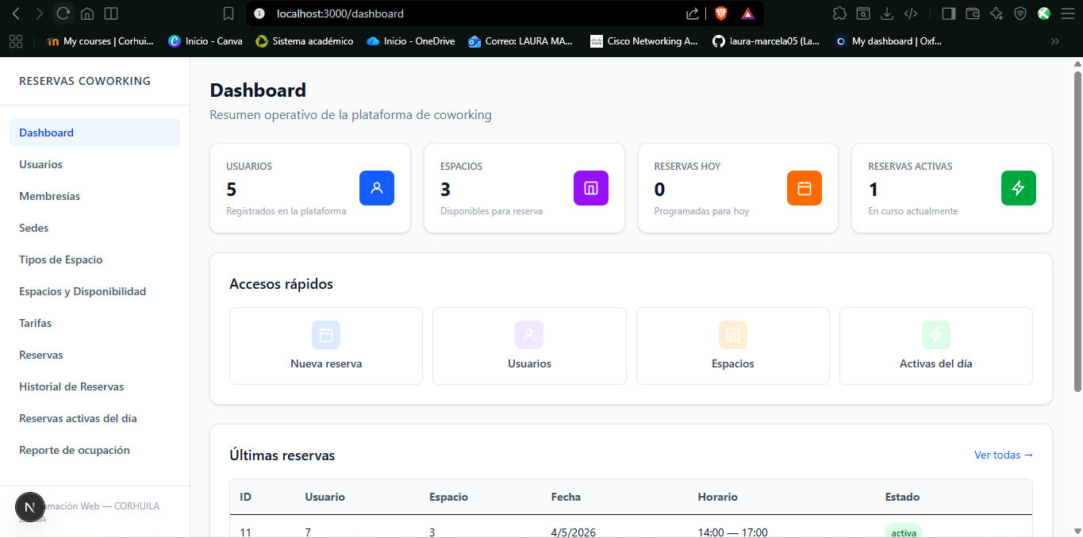 https://github.com/laura-marcela05/Plataforma-de-Reservas-de-Coworking.git
FIN DE DOCUMENTO
21 | BIBLIOGRAFÍA, según las normas APA: |  | Next.js by Vercel. (2024). The React Framework for the Web. https://nextjs.org/ Prisma. (2024). Prisma ORM Documentation. https://www.prisma.io/docs PostgreSQL Global Development Group. (2024). PostgreSQL 16 Documentation. https://www.postgresql.org/docs/ Docker Inc. (2024). Docker Documentation. https://docs.docker.com/ NestJS. (2024). A progressive Node.js framework. https://nestjs.com/ Fowler, M. (2002). Patterns of Enterprise Application Architecture. Addison-Wesley Professional.

CORPORACIÓN UNIVERSITARIA DEL HUILA CORHUILA, INSTITUCIÓN UNIVERSITARIA VIGILADA MINEDUCACIÓN Personería Jurídica Res. Ministerio de Educación No. 21000 de Diciembre 22 de 1989

